상품제안서
뉴장갑 50매 | 상품코드: S12871

 |  |  |  |  |  |  | 02-713-8555 | www.synergygift.co.kr
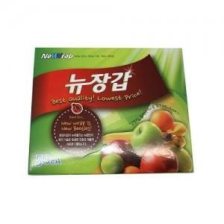

【상세/제작정보】 | 스티커부착별도 (기본명함크기) 24개단위로만 주문이 가능합니다.

【인쇄/포장옵션】 | 스티커 / 비규격미포장

【공급단가】 | 수량 | 480~ | 1,000~ | 2,000~ | 3,000~ | 5,000~
*VAT별도 | 단가 | 900원 | 880원 | 860원 | 840원 | 800원

【상품 URL】 | https://www.synergygift.co.kr:443/src/goods_detail.php?gdno=13073

